Лист1
Задание 1.
Номер дефекта | Название (Summary): | Критичность/Серьезность (Severity): | Окружение | Описание( Description): | Шаги (Steps to reproduce): | Фактический результат (Actual result): | Ожидаемый результат (Expected result): | Ссылка на вложение (Attachments)
1 | Валидация полей "Имя", "Фамилия" и "Отчество" | Незначительная (Minor) | Acer TravelMate P259-MG, Windows 11, Firefox 150.0.2 (64-разрядный), https://sinsl.github.io/testing-form/ | Отсутствие автокапитализации (автоматческого приведения первой буквы к заглавной) | 1. Открыть страницу https://sinsl.github.io/testing-form/ | Не появляется ошибка при вводе имени, фамилии и отчества с маленькой буквы | Поле автоматически исправляет первые буквы имени, фамилии и отчества на заглавные | 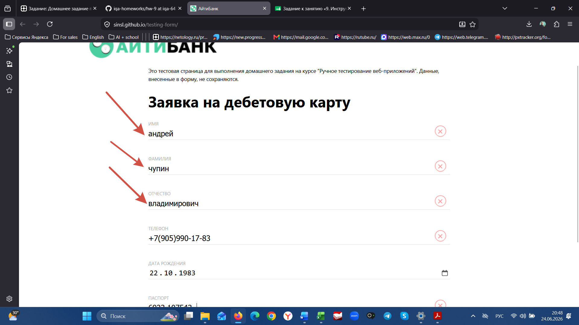
 |  |  |  |  | 2. В поле «Имя» ввести "андрей"
 |  |  |  |  | 3. В поле «Фамилия» ввести "чупин"
 |  |  |  |  | 4. В поле «Отчество» ввести "владимирович"
 |  |  |  |  | 5. Нажать на любое место на экране или кнопку "Отправить"
 |  |  |  |  | 6
 |  |  |  |  | 7
 |  |  |  |  | 8
 |  |  |  |  | 9
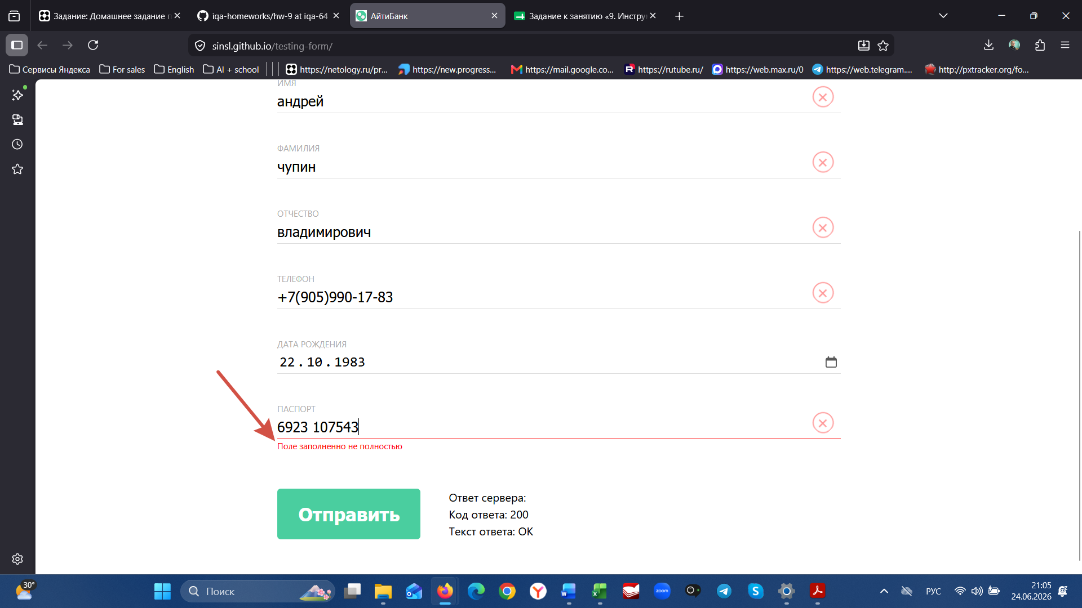
 |  |  |  |  | 10
2 | Валидация поля "Паспорт" | Критическая (Critical) | Acer TravelMate P259-MG, Windows 11, Firefox 150.0.2 (64-разрядный), https://sinsl.github.io/testing-form/ | Ошибка "Поле заполнено не полностью" при вводе 10 цифр в поле "Паспорт" | 1. Перейти на страницу заявки https://sinsl.github.io/testing-form/ | Ошибка "Поле заполнено не полностью" | 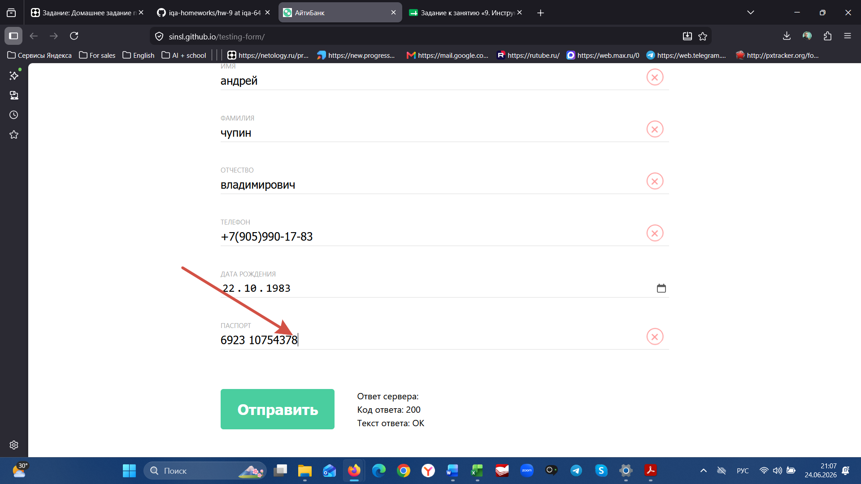 Поле заполняется, ошибки отсутствуют
 |  |  |  |  | 2. В поле «Паспорт» ввести 10 цифр
 |  |  |  |  | 3. Нажать на любое место на экране или кнопку "Отправить"
 |  |  |  |  | 4.
 |  |  |  |  | 5.
 |  |  |  |  | 6
 |  |  |  |  | 7
 |  |  |  |  | 8
 |  |  |  |  | 9
 |  |  |  |  | 10

3 | Валидация полей "Имя", "Фамилия" и "Отчество" | Значительная (Major) | Acer TravelMate P259-MG, Windows 11, Firefox 150.0.2 (64-разрядный), https://sinsl.github.io/testing-form/ | Ошибка при вводе буквы "Ё" - "значение может состоять из кириллических букв и дефиса" | 1. Открыть страницу https://sinsl.github.io/testing-form/ | Ошибка "значение может состоять из кириллических букв и дефиса" | 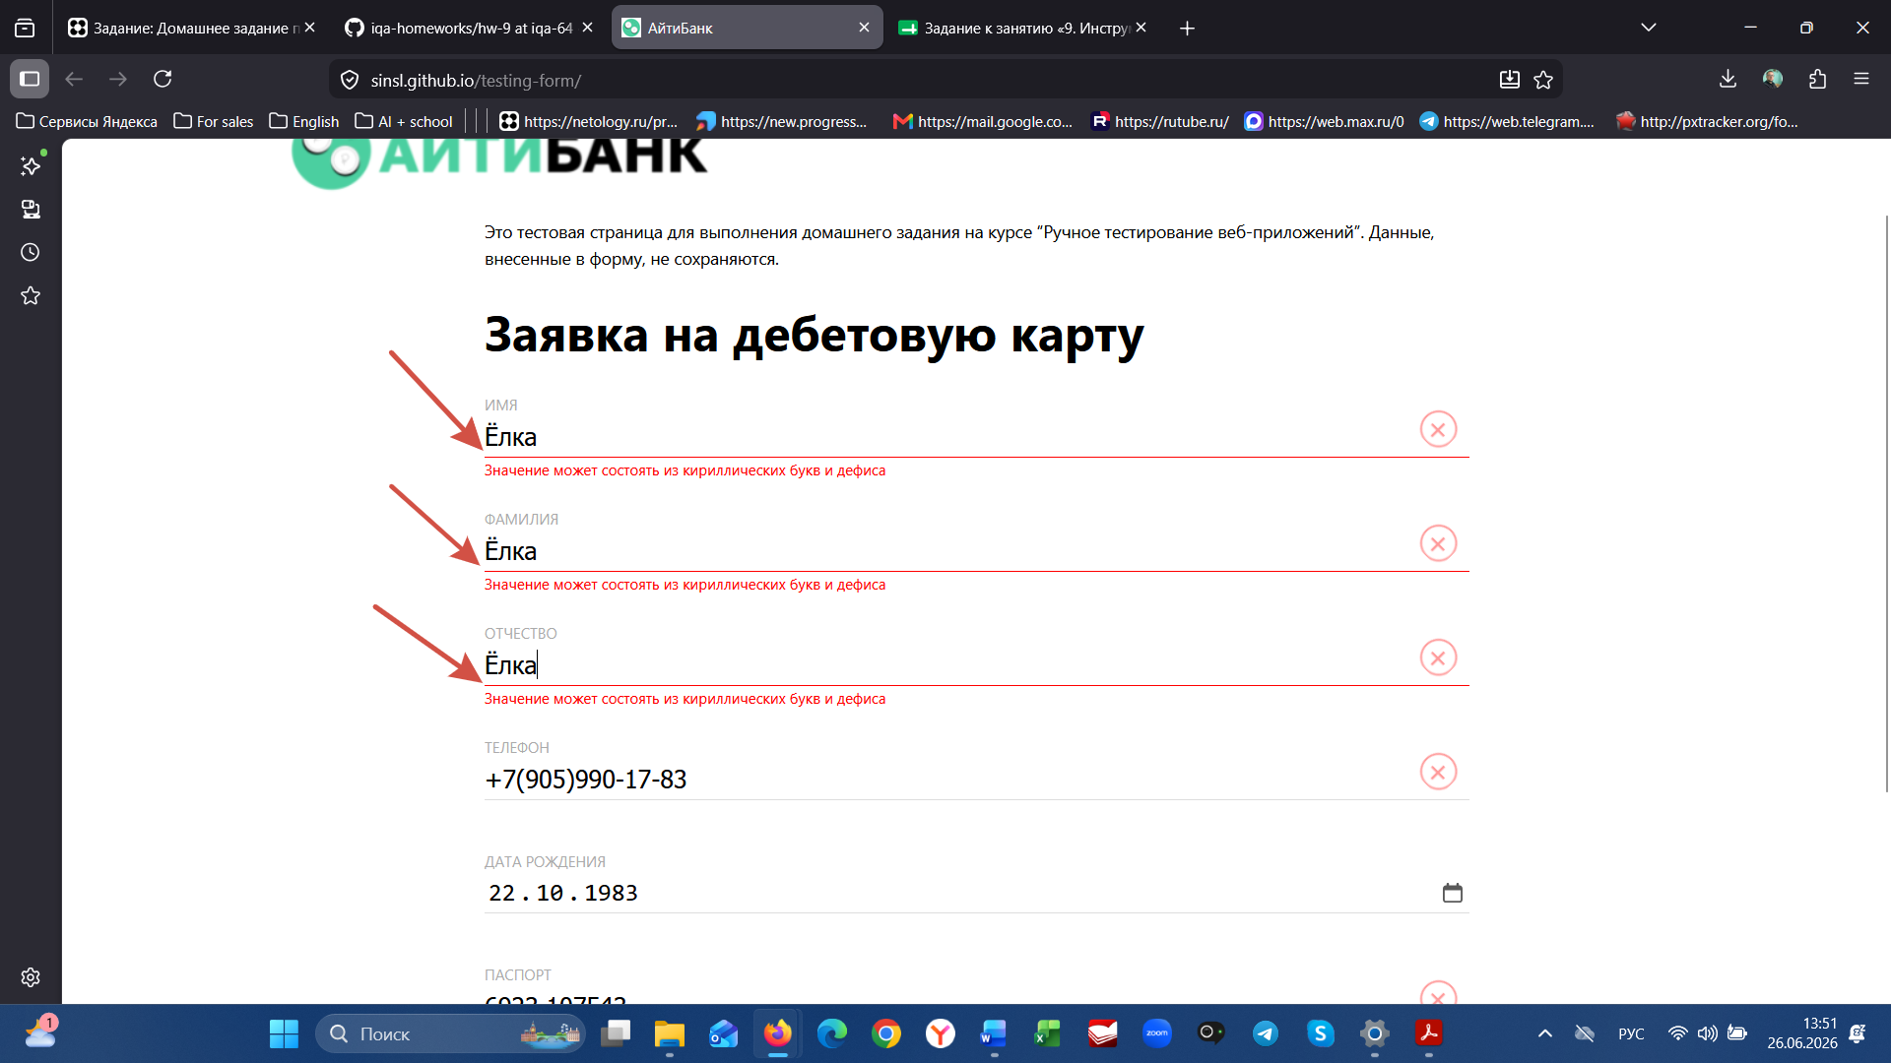 Поля принимают букву "Ё", ошибка не отображается
 |  |  |  |  | 2. В поле «Имя» ввести любое слово с буквой "Ё"
 |  |  |  |  | 3. В поле «Фамилия» ввести ввести любое слово с буквой "Ё"
 |  |  |  |  | 4. В поле «Отчество» ввести любое слово с буквой "Ё"

4 | Валидация полей "Имя", "Фамилия" и "Отчество" | Критическая (Critical) | Acer TravelMate P259-MG, Windows 11, Firefox 150.0.2 (64-разрядный), https://sinsl.github.io/testing-form/ | Поля примают любы значения | 1. Открыть страницу https://sinsl.github.io/testing-form/ | Не появляется ошибка при вводе любого набора букв | Поля не принимают значения, требуют исправить либо предлагают выбор значений в виде выпадающих списков | 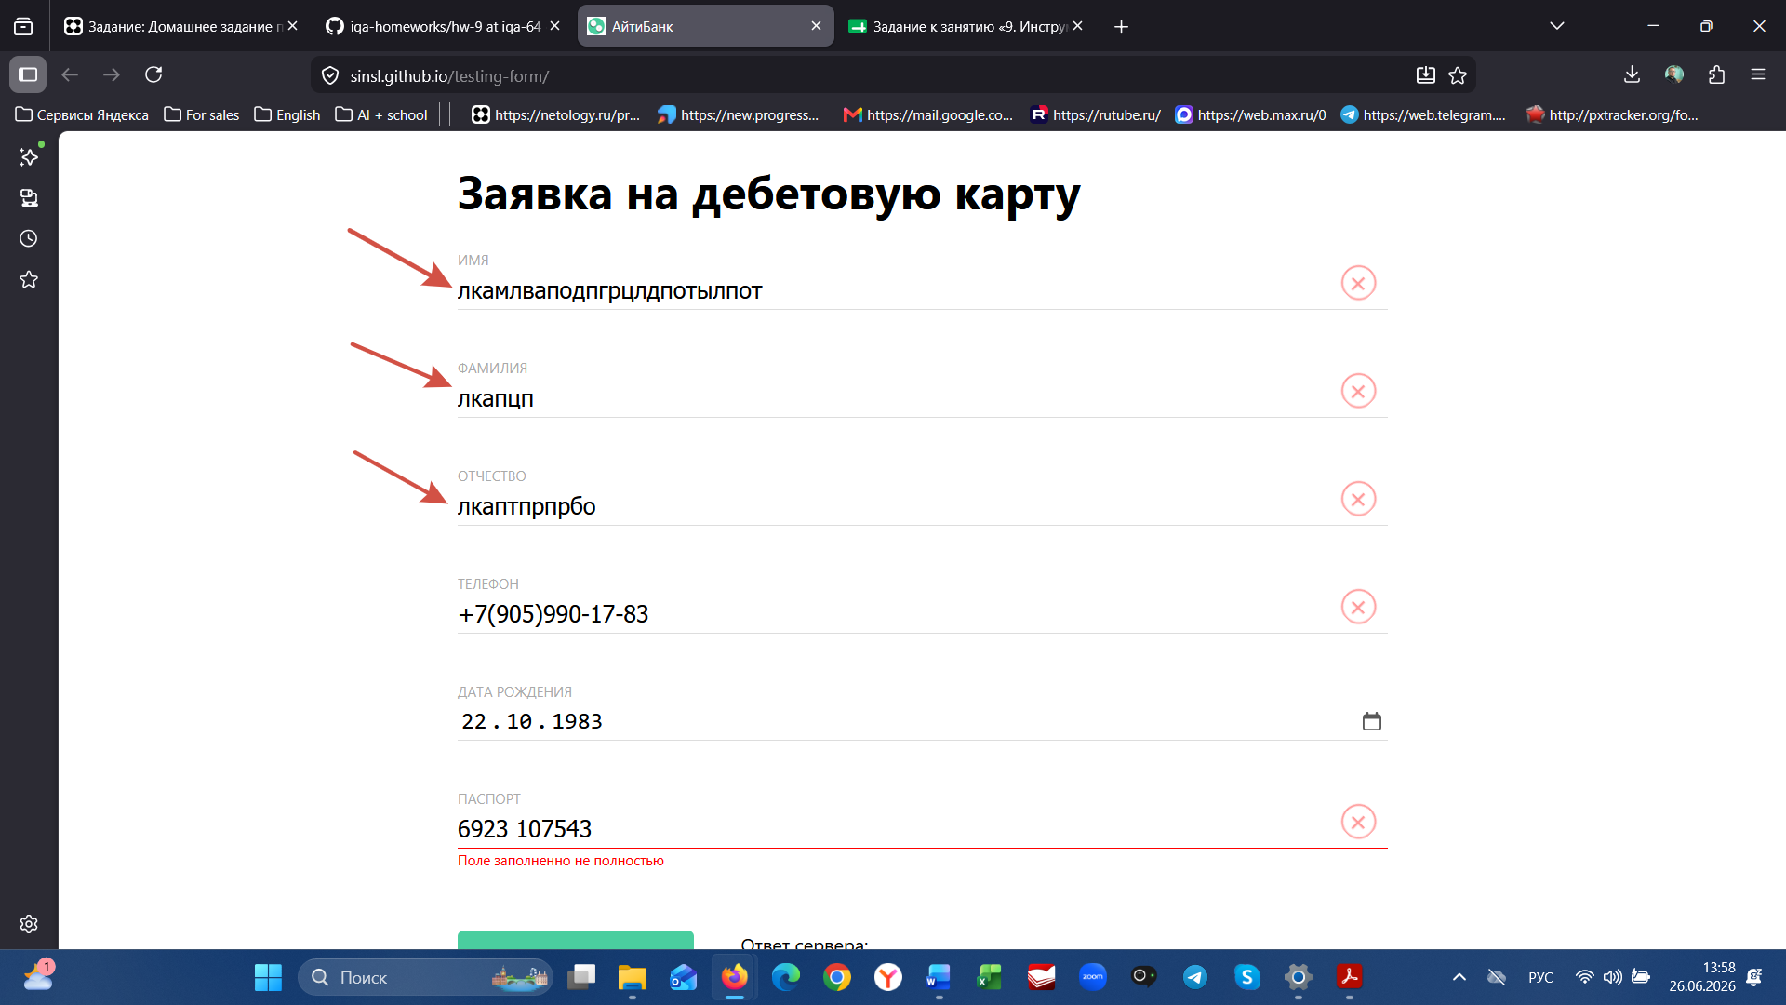
 |  |  |  |  | 2. В поле «Имя» ввести любой набор букв
 |  |  |  |  | 3. В поле «Фамилия» ввести ввести любой набор букв
 |  |  |  |  | 4. В поле «Отчество» ввести любой набор букв

Задание 2.

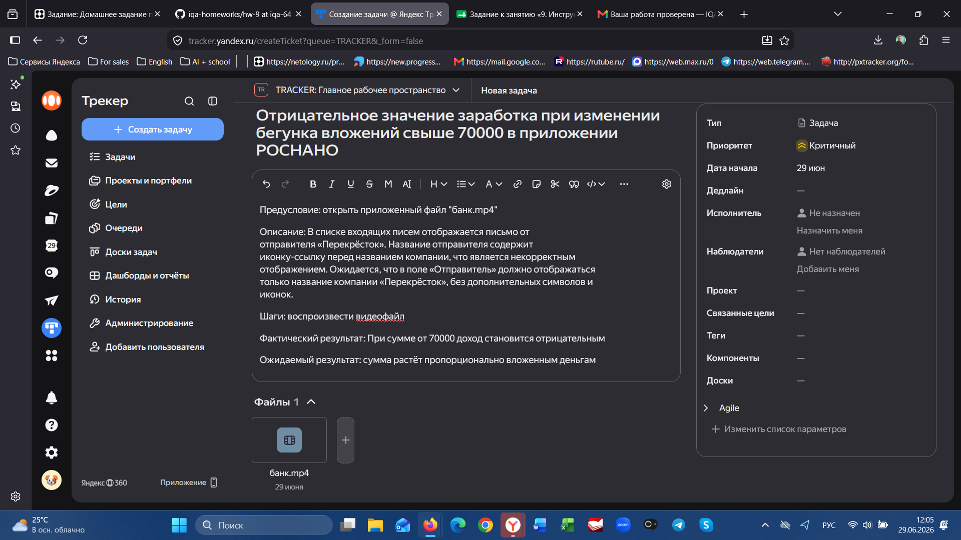
1

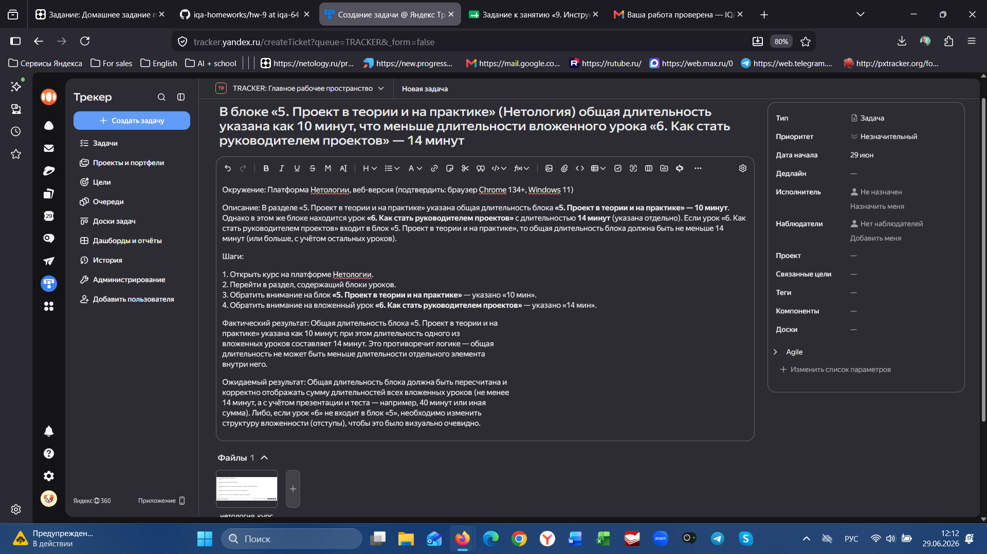
2

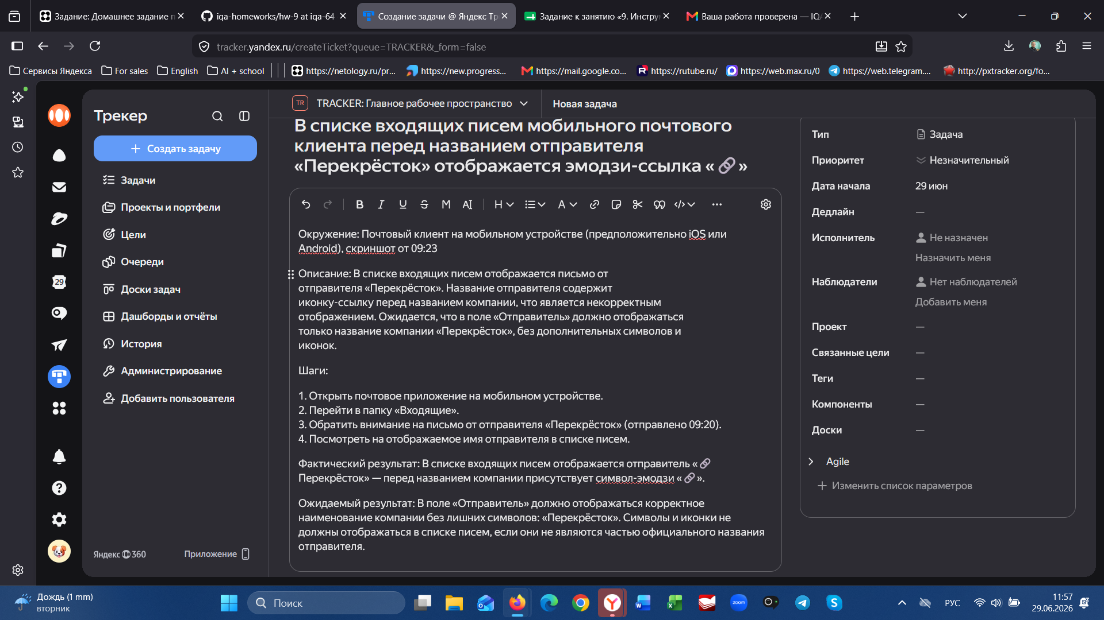
3

